TOTAL
ORÇAMENTO 5.1
Oggi Comunicação e Eventos

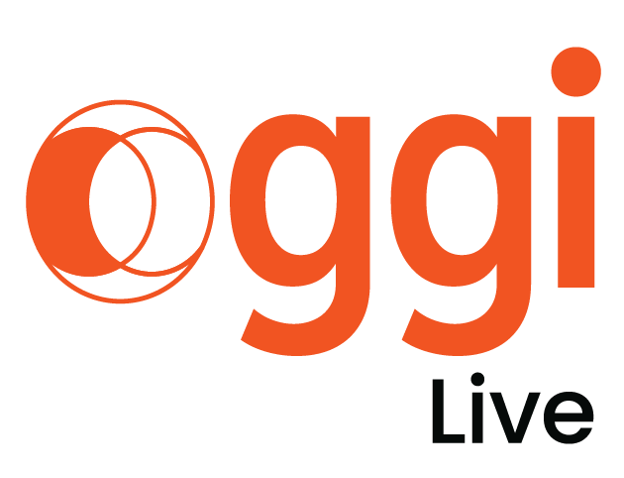
CÓDIGO DO JOB: LT_049
CLIENTE: LACTALIS
EVENTO: CONVENÇÃO DE VENDAS 2026
LOCAL: À DEFINIR
DATA: JANEIRO DE 2026
ATENDIMENTO: NILSON MIGUEL
PRODUTOR: CAROL IGLEZIAS/NATÁLIA NOBESCHI
NOME PLANILHA: LT_049_CONVENÇÃO ITAMBÉ 2026

CONVENÇÃO ITAMBÉ 2026
PRINCIPAL | R$ 531,917.45 | R$ 585,075.70 | -R$ 53,158.25 | -10%
Atração | R$ 100,902.82 | R$ 1,152.82 | R$ 99,750.00 | 99%
Opcionais | R$ 82,686.00 | R$ 114,525.90 | -R$ 31,839.90 | -39%
Itens extra | R$ 7,655.74 | R$ 508.29 | R$ 7,147.45 | 93%
TOTAL PRINCIPAL + ATRAÇÃO + OPCIONAIS E EXTRAS | R$ 723,162.02 | R$ 701,262.71 | R$ 21,899.31 | 3%

CONVENÇÃO ITAMBÉ 2026
Bourbon Atibaia | R$ 723,228.34 | R$ 726,820.17 | -R$ 3,591.83 | 0%
Itens Extra Hotel | R$ 39,987.66 | R$ 456.86 | R$ 39,530.80 | 99%
TOTAL Bourbon Atibaia + Itens Extras Bourbon | R$ 763,216.00 | R$ 727,277.03 | R$ 35,938.97 | 5%
TOTAL GERAL | R$ 1,486,378.02 | R$ 1,428,539.74 | R$ 57,838.28 | 4%

